상품제안서
안바른한우 1등급 한우 정육 혼합 실속세트 1호 1.2kg [면세] | 상품코드: F30233

 |  |  |  |  |  |  | 02-412-0044 | www.easy1.co.kr
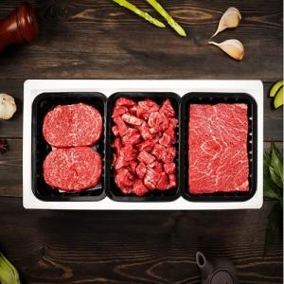

【상세/제작정보】

【인쇄/포장옵션】 | / 포장불가능

【공급단가】 | 수량 | 50~ | 100~ | 500~ | 1,000~ | 2,000~
*VAT별도 | 단가 | 88,750원 | 87,330원 | 85,200원 | 83,070원 | 81,650원

【상품 URL】 | http://www.easy1.co.kr/src/goods_detail.php?gdno=30233

